MS DISPLAY
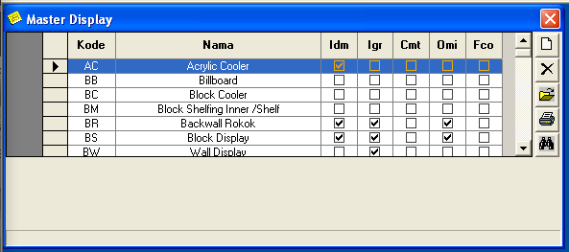

Tmi

Master Toko TMI
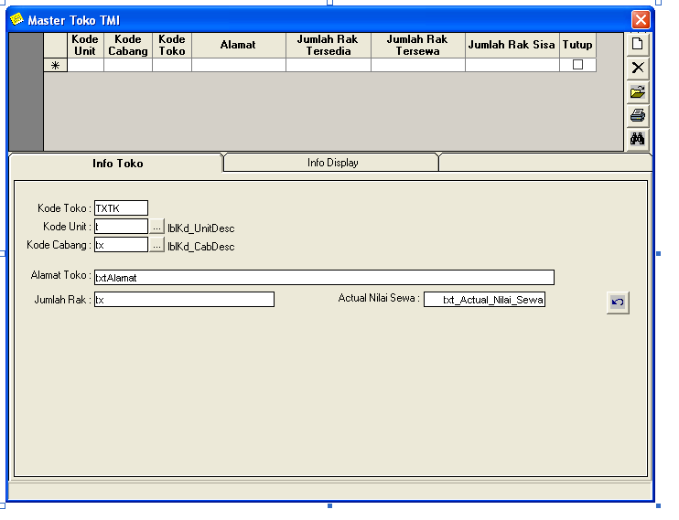

Button Open

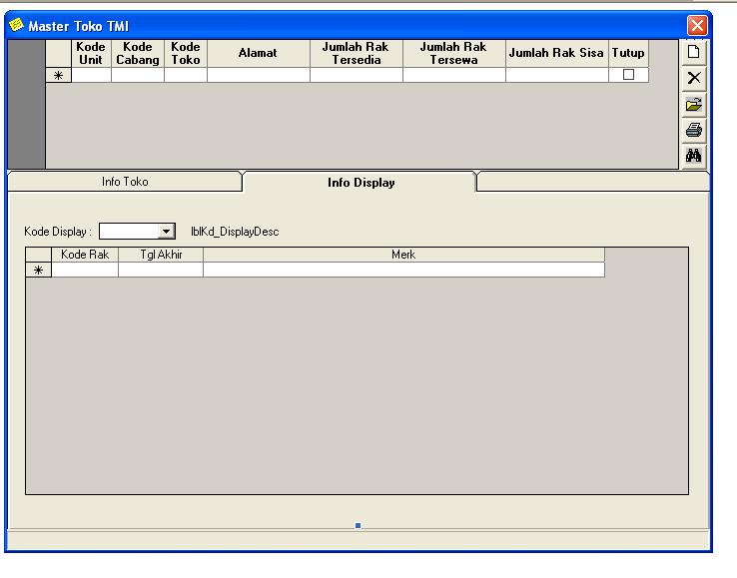

No Perjanjian

Master Perjanjian
No Konfirmasi TMI

Disable dan akan terchecklis TMI jika no konfirmasi TMI

Detail Toko Perjanjian

Laporan Perkembangan Display
TMI

Perjanjian Kompensasi
Disable dan akan terchecklis TMI jika no konfirmasi TMI

Detail Toko Perjanjian

Bukan Toko TMI

Lap Listing Master Perjanjian P
TMI

Transfer Data Actual Sewa per t
TMI

Perpanjangan Kontrak
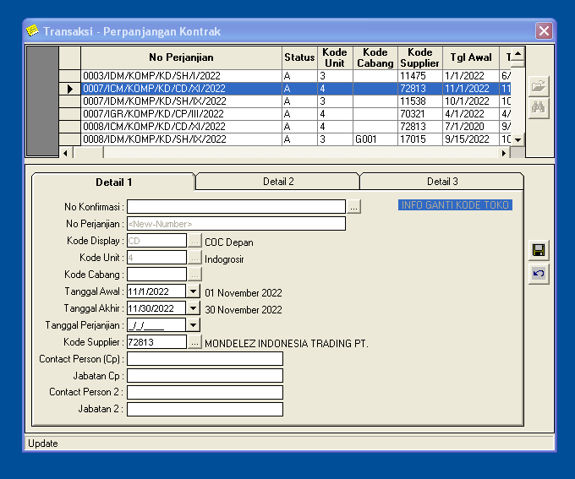

Checkbox disable dan akan tampil serta terchecklist jika no perjanjian merupakan TMI (TRMS_PERJANJIAN.TMI=Y)

Perpanjangan Kompensasi Kontrak
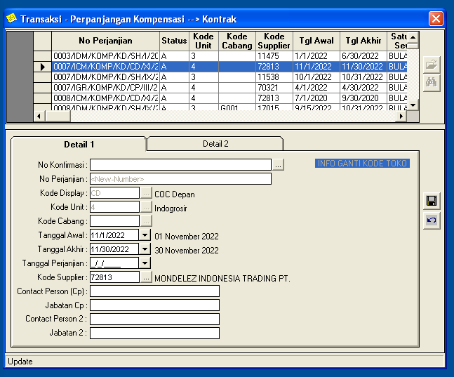

Checkbox disable dan akan tampil serta terchecklist jika no perjanjian merupakan TMI (TRMS_PERJANJIAN.TMI=Y)

Perpanjangan Kompensasi
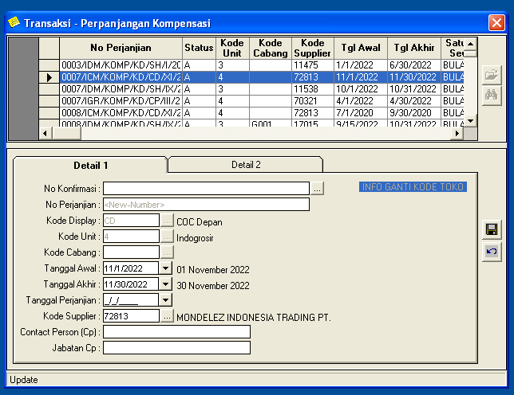

Checkbox disable dan akan tampil serta terchecklist jika no perjanjian merupakan TMI (TRMS_PERJANJIAN.TMI=Y)

Perpanjangan Kontrak Kompensasi
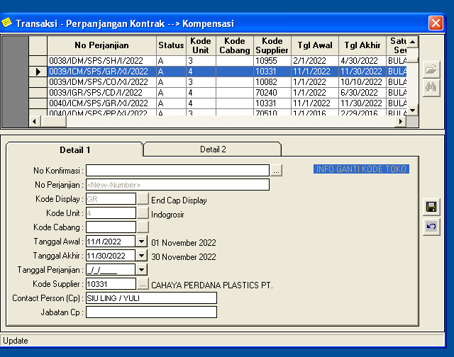

Checkbox disable dan akan tampil serta terchecklist jika no perjanjian merupakan TMI (TRMS_PERJANJIAN.TMI=Y)

